zamykání
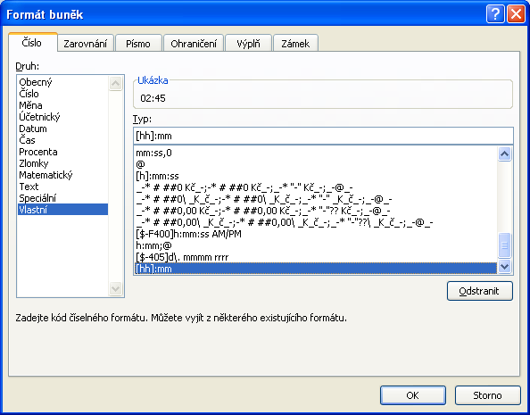
 | Pracovní výkaz

jméno | Petr Novák
 | příchod | odchod | odpracováno
pondělí | 7:15:00 | 15:30:00 | 8:15:00
úterý | 7:08:00 | 16:00:00 | 8:52:00
středa | 8:00:00 | 17:00:00 | 9:00:00
čtvrtek | 7:37:00 | 16:15:00 | 8:38:00
pátek | 7:45:00 | 13:30:00 | 5:45:00
sobota | 9:00:00 | 11:45:00 | 2:45:00
neděle |  |  | 0:00:00

 | celkem | pracovní dny | 40:30:00
 |  | víkend | 2:45:00
 |  | celkem | 43:15:00
 |  | délka týdne | 42:30:00

 |  | přesčas | 0:45:00

 |  |  |  | Pro sčítání časů musí být použit vlastní formát

